상품제안서
스카이 핏 EPM1 게이밍 유선 이어폰 붐마이크 | 상품코드: S22949

 |  |  |  |  |  |  | 02-713-8555 | www.synergygift.co.kr
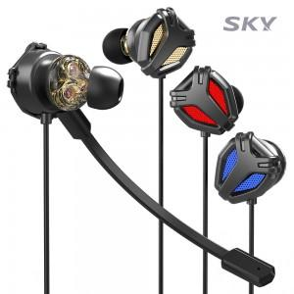

【상세/제작정보】

【인쇄/포장옵션】 | 스티커 / OPP(비닐)

【공급단가】 | 수량 | 50~ | 100~ | 500~ | 1,000~ | 2,000~
*VAT별도 | 레드 | 14,180원 | 13,410원 | 12,760원 | 12,430원 | 12,210원
 | 블루 | 14,180원 | 13,410원 | 12,760원 | 12,430원 | 12,210원
 | 골드 | 14,180원 | 13,410원 | 12,760원 | 12,430원 | 12,210원

【상품 URL】 | https://www.synergygift.co.kr:443/src/goods_detail.php?gdno=22949

